TUTORIEL
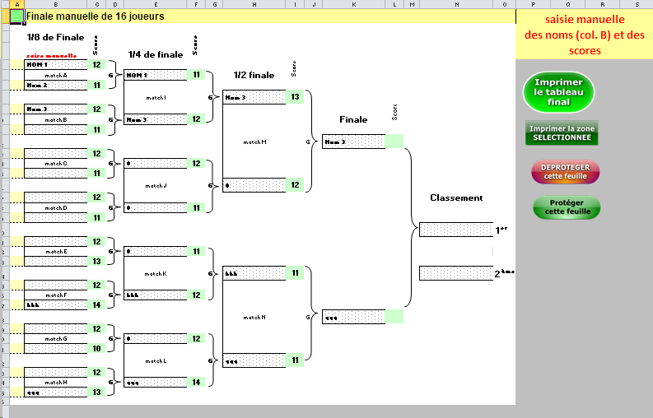
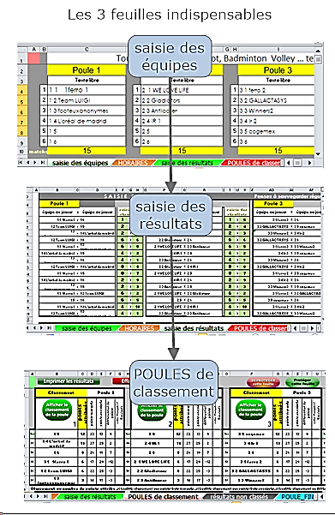
Une aide facultative

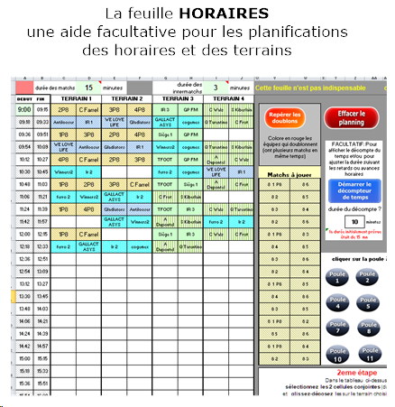
 | Une aide facultative avec quelques types de tableaux finaux

saisie des résultats
Modifiable
 |  | Points attribués ==> | Gagné |  |  | Nul |  | Perdu |  | >0 |  |  | Rappel: Pour effacer les noms,
 |  |  | 3 |  |  | 1.5 |  | 0.1 | FALSE |  |  |  | aller à la feuille 'saisie des équipes' |  |  |  |  |  |  |  |  |  |  |  |  | attention !
S A I S I E D E S R E S U L T A T S |  |  |  |  |  |  |  |  |  |  |  |  | Pensez à sauvegarder régulièrement
Poule 1 |  |  |  |  |  | Poule 2 |  |  |  |  |  |  | Poule 3 |  |  |  |  |  | Poule 4
équipe ou joueur | x | équipe ou joueur | saisie des résultats |  |  | équipe ou joueur | X | équipe ou joueur |  | saisie des résultats |  |  | équipe ou joueur | X | équipe ou joueur | saisie des résultats |  |  | équipe ou joueur | X | équipe ou joueur | saisie des résultats
1 1 1ferro 1 | x | 1 6 | 2 | à | 2 | 2 1 WE LOVE LIFE | X | 2 6 |  | 2 | à | 2 | 3 1 ferro 2 | X | 3 6 | 2 | à | 2 | 4 1 TFOOT | X | 4 6 | 2 | à | 2 |  | sélectionner la zone avant de lancer cette macro
1 2 Team LUIGI | x | 1 5 | 2 | à | 3 | 2 2 Gladiators | X | 2 5 |  | 2 | à | 3 | 3 2 GALLACTASYS | X | 3 5 cogemex | 2 | à | 3 | 4 2 Siège 1 | X | 4 5 | 2 | à | 3
1 3 footeuxanonymes | x | 1 4 L'oréal de madrid | 1 | à | 18 | 2 3 Antilooser | X | 2 4 IR 1 |  | 1 | à | 18 | 3 3 Winners2 | X | 3 4 Ir 2 | 1 | à | 18 | 4 3 IR 3 | X | 4 4 GP FM | 1 | à | 18
1 2 Team LUIGI | x | 1 6 | 3 | à | 2 | 2 2 Gladiators | X | 2 6 |  | 3 | à | 2 | 3 2 GALLACTASYS | X | 3 6 | 3 | à | 2 | 4 2 Siège 1 | X | 4 6 | 3 | à | 2 | nom du fichier à sauvegarder ?
1 1 1ferro 1 | x | 1 3 footeuxanonymes | 3 | à | 1 | 2 1 WE LOVE LIFE | X | 2 3 Antilooser |  | 3 | à | 1 | 3 1 ferro 2 | X | 3 3 Winners2 | 3 | à | 1 | 4 1 TFOOT | X | 4 3 IR 3 | 3 | à | 1
1 4 L'oréal de madrid | x | 1 5 | 2 | à | 2 | 2 4 IR 1 | X | 2 5 |  | 2 | à | 2 | 3 4 Ir 2 | X | 3 5 cogemex | 2 | à | 2 | 4 4 GP FM | X | 4 5 | 2 | à | 2 |  | saisie-resultats-01 | .jpg
1 3 footeuxanonymes | x | 1 6 | 5 | à | 2 | 2 3 Antilooser | X | 2 6 |  | 5 | à | 2 | 3 3 Winners2 | X | 3 6 | 5 | à | 2 | 4 3 IR 3 | X | 4 6 | 5 | à | 2
Par sécurité, sauvegardez régulièrement vos saisies de résultats de matchs/duels
Incrémentez manuellement le numero d'ordre (saisie-resultats-01, saisie-resultats-02, saisie-resultats-03, etc.) AVANT de lancer la macro de sauvegarde.
Ces copies d'écran sont enregistrées dans le dossier de la feuille excel au format image.jpg
1 2 Team LUIGI | x | 1 4 L'oréal de madrid | 1 | à | 2 | 2 2 Gladiators | X | 2 4 IR 1 |  | 1 | à | 2 | 3 2 GALLACTASYS | X | 3 4 Ir 2 | 1 | à | 2 | 4 2 Siège 1 | X | 4 4 GP FM | 1 | à | 2
1 1 1ferro 1 | x | 1 5 | 3 | à | 2 | 2 1 WE LOVE LIFE | X | 2 5 |  | 3 | à | 2 | 3 1 ferro 2 | X | 3 5 cogemex | 3 | à | 2 | 4 1 TFOOT | X | 4 5 | 3 | à | 2
1 4 L'oréal de madrid | x | 1 6 | 6 | à | 2 | 2 4 IR 1 | X | 2 6 |  | 6 | à | 2 | 3 4 Ir 2 | X | 3 6 | 6 | à | 2 | 4 4 GP FM | X | 4 6 | 6 | à | 2
1 3 footeuxanonymes | x | 1 5 | 6 | à | 2 | 2 3 Antilooser | X | 2 5 |  | 6 | à | 2 | 3 3 Winners2 | X | 3 5 cogemex | 6 | à | 2 | 4 3 IR 3 | X | 4 5 | 6 | à | 2
1 1 1ferro 1 | x | 1 2 Team LUIGI | 3 | à | 1 | 2 1 WE LOVE LIFE | X | 2 2 Gladiators |  | 3 | à | 1 | 3 1 ferro 2 | X | 3 2 GALLACTASYS | 3 | à | 1 | 4 1 TFOOT | X | 4 2 Siège 1 | 3 | à | 1
1 5 | x | 1 6 | 4 | à | 2 | 2 5 | X | 2 6 |  | 4 | à | 2 | 3 5 cogemex | X | 3 6 | 4 | à | 2 | 4 5 | X | 4 6 | 4 | à | 2
1 1 1ferro 1 | x | 1 4 L'oréal de madrid | 1 | à | 22 | 2 1 WE LOVE LIFE | X | 2 4 IR 1 |  | 1 | à | 22 | 3 1 ferro 2 | X | 3 4 Ir 2 | 1 | à | 22 | 4 1 TFOOT | X | 4 4 GP FM | 1 | à | 22
1 2 Team LUIGI | x | 1 3 footeuxanonymes | 2 | à | 1 | 2 2 Gladiators | X | 2 3 Antilooser |  | 2 | à | 1 | 3 2 GALLACTASYS | X | 3 3 Winners2 | 2 | à | 1 | 4 2 Siège 1 | X | 4 3 IR 3 | 2 | à | 1

Poule 5 |  |  |  |  |  | Poule 6 |  |  |  |  |  |  | Poule 7 |  |  |  |  |  | Poule 8
équipe ou joueur | X | équipe ou joueur | saisie des résultats |  |  | équipe ou joueur | X | équipe ou joueur |  | saisie des résultats |  |  | équipe ou joueur | X | équipe ou joueur | saisie des résultats |  |  | équipe ou joueur | X | équipe ou joueur | saisie des résultats
5 - 1A Dupontel | X | 5 6 | 2 | à | 2 | 6 1 C Diaz | X | 6 6 |  | 2 | à | 2 | 7 1 M Cotillard | X | 7 6 | 2 | à | 2 | 8 1 P8 | X | 8 6 | 2 | à | 2
5 - 2 C Walz | X | 5 5 S Kiberlain | 2 | à | 3 | 6 2 S Johansson | X | 6 5 |  | 2 | à | 3 | 7 2 R Duris | X | 7 5 | 2 | à | 3 | 8 2 | X | 8 5 | 2 | à | 3
5 3 Q Tarentino | X | 5 4 C Frot | 1 | à | 18 | 6 3 N Portman | X | 6 4 M Wahlberg |  | 1 | à | 18 | 7 3 G Canet | X | 7 4 J Lawrence | 1 | à | 18 | 8 3 | X | 8 4 | 1 | à | 18
5 - 2 C Walz | X | 5 6 | 3 | à | 2 | 6 2 S Johansson | X | 6 6 |  | 3 | à | 2 | 7 2 R Duris | X | 7 6 | 3 | à | 2 | 8 2 | X | 8 6 | 3 | à | 2
5 - 1A Dupontel | X | 5 3 Q Tarentino | 3 | à | 1 | 6 1 C Diaz | X | 6 3 N Portman |  | 3 | à | 1 | 7 1 M Cotillard | X | 7 3 G Canet | 3 | à | 1 | 8 1 P8 | X | 8 3 | 3 | à | 1
5 4 C Frot | X | 5 5 S Kiberlain | 2 | à | 2 | 6 4 M Wahlberg | X | 6 5 |  | 2 | à | 2 | 7 4 J Lawrence | X | 7 5 | 2 | à | 2 | 8 4 | X | 8 5 | 2 | à | 2
5 3 Q Tarentino | X | 5 6 | 5 | à | 2 | 6 3 N Portman | X | 6 6 |  | 5 | à | 2 | 7 3 G Canet | X | 7 6 | 5 | à | 2 | 8 3 | X | 8 6 | 5 | à | 2
5 - 2 C Walz | X | 5 4 C Frot | 1 | à | 2 | 6 2 S Johansson | X | 6 4 M Wahlberg |  | 1 | à | 2 | 7 2 R Duris | X | 7 4 J Lawrence | 1 | à | 2 | 8 2 | X | 8 4 | 1 | à | 2
5 - 1A Dupontel | X | 5 5 S Kiberlain | 3 | à | 2 | 6 1 C Diaz | X | 6 5 |  | 3 | à | 2 | 7 1 M Cotillard | X | 7 5 | 3 | à | 2 | 8 1 P8 | X | 8 5 | 3 | à | 2
5 4 C Frot | X | 5 6 | 6 | à | 2 | 6 4 M Wahlberg | X | 6 6 |  | 6 | à | 2 | 7 4 J Lawrence | X | 7 6 | 6 | à | 2 | 8 4 | X | 8 6 | 6 | à | 2
5 3 Q Tarentino | X | 5 5 S Kiberlain | 6 | à | 2 | 6 3 N Portman | X | 6 5 |  | 6 | à | 2 | 7 3 G Canet | X | 7 5 | 6 | à | 2 | 8 3 | X | 8 5 | 6 | à | 2
5 - 1A Dupontel | X | 5 - 2 C Walz | 3 | à | 1 | 6 1 C Diaz | X | 6 2 S Johansson |  | 3 | à | 1 | 7 1 M Cotillard | X | 7 2 R Duris | 3 | à | 1 | 8 1 P8 | X | 8 2 | 3 | à | 1
5 5 S Kiberlain | X | 5 6 | 4 | à | 2 | 6 5 | X | 6 6 |  | 4 | à | 2 | 7 5 | X | 7 6 | 4 | à | 2 | 8 5 | X | 8 6 | 4 | à | 2
5 - 1A Dupontel | X | 5 4 C Frot | 1 | à | 22 | 6 1 C Diaz | X | 6 4 M Wahlberg |  | 1 | à | 22 | 7 1 M Cotillard | X | 7 4 J Lawrence | 1 | à | 22 | 8 1 P8 | X | 8 4 | 1 | à | 22
5 - 2 C Walz | X | 5 3 Q Tarentino | 2 | à | 1 | 6 2 S Johansson | X | 6 3 N Portman |  | 2 | à | 1 | 7 2 R Duris | X | 7 3 G Canet | 2 | à | 1 | 8 2 | X | 8 3 | 2 | à | 1

POULES de classement
Vous pouvez sauvegarder les classements intermédiaires et le final en incrémentant le numéro , au fur et à mesure des saisies de résultats, : classement-01, classement-02, classement-03, etc.
Incrémentez manuellement le numero d'ordre AVANT de lancer la macro de sauvegarde.
Ces copies d'écran sont enregistrées dans le dossier de la feuille excel au format .png
Utilisable aussi pour alimenter un blog, page facebook ... en temps réel
 |  |  |  |  |  |  |  |  |  |  |  |  |  |  |  |  |  |  |  |  |  |  |  |  |  |  | nom du fichier à sauvegarder
 | Classement |  | Poule 1 |  |  |  |  | Classement |  | Poule 2 |  |  |  | Classement |  | Poule 3 |  |  |  | Classement |  | Poule 4 |  |  |  |  |  | classement-01 | .png
A |  | points attribués | points marqués | points encaissés | différentiel de points |  | B |  | points attribués | points marqués | points encaissés | différentiel de points | C |  | points attribués | points marqués | points encaissés | différentiel de points | D |  | points attribués | points marqués | points encaissés | différentiel de points
1er | 1 4 L'oréal de madrid | 13.5 | 50 | 7 | 43 |  | 1er | 2 4 IR 1 | 13.5 | 50 | 7 | 43 | 1er | 3 4 Ir 2 | 13.5 | 50 | 7 | 43 | 1er | 4 4 GP FM | 13.5 | 50 | 7 | 43
2è | 1 1 1ferro 1 | 10.6 | 12 | 28 | -16 |  | 2è | 2 1 WE LOVE LIFE | 10.6 | 12 | 28 | -16 | 2è | 3 1 ferro 2 | 10.6 | 12 | 28 | -16 | 2è | 4 1 TFOOT | 10.6 | 12 | 28 | -16
3è | 1 5 | 7.7 | 13 | 15 | -2 |  | 3è | 2 5 | 7.7 | 13 | 15 | -2 | 3è | 3 5 cogemex | 7.7 | 13 | 15 | -2 | 3è | 4 5 | 7.7 | 13 | 15 | -2
4è | 1 2 Team LUIGI | 6.3 | 9 | 11 | -2 |  | 4è | 2 2 Gladiators | 6.3 | 9 | 11 | -2 | 4è | 3 2 GALLACTASYS | 6.3 | 9 | 11 | -2 | 4è | 4 2 Siège 1 | 6.3 | 9 | 11 | -2
5è | 1 3 footeuxanonymes | 6.3 | 14 | 27 | -13 |  | 5è | 2 3 Antilooser | 6.3 | 14 | 27 | -13 | 5è | 3 3 Winners2 | 6.3 | 14 | 27 | -13 | 5è | 4 3 IR 3 | 6.3 | 14 | 27 | -13
6è | 1 6 | 1.9 | 10 | 20 | -10 |  | 6è | 2 6 | 1.9 | 10 | 20 | -10 | 6è | 3 6 | 1.9 | 10 | 20 | -10 | 6è | 4 6 | 1.9 | 10 | 20 | -10 | rappel des points attribués
Classement au nombre de points attribués |  |  |  |  |  | , si égalité: classement aux points-buts marqués , si égalité: classement aux points-buts encaissés, si égalité: classement au différentiel de points-buts |  |  |  |  |  |  |  |  |  |  |  |  |  |  |  |  |  |  | 3 | 1.5 | 0.1
 | Classement |  | Poule 5 |  |  |  |  | Classement |  | Poule 6 |  |  |  | Classement |  | Poule 7 |  |  |  | Classement |  | Poule 8 |  |  | Gagné | Nul | Perdu
E |  | points attribués | points marqués | points encaissés | différentiel de points |  | F |  | points attribués | points marqués | points encaissés | différentiel de points | G |  | points attribués | points marqués | points encaissés | différentiel de points | H |  | points attribués | points marqués | points encaissés | différentiel de points
1er | 5 4 C Frot | 13.5 | 50 | 7 | 43 |  | 1er | 6 4 M Wahlberg | 13.5 | 50 | 7 | 43 | 1er | 7 4 J Lawrence | 13.5 | 50 | 7 | 43 | 1er | 8 4 | 13.5 | 50 | 7 | 43
2è | 5 - 1A Dupontel | 10.6 | 12 | 28 | -16 |  | 2è | 6 1 C Diaz | 10.6 | 12 | 28 | -16 | 2è | 7 1 M Cotillard | 10.6 | 12 | 28 | -16 | 2è | 8 1 P8 | 10.6 | 12 | 28 | -16
3è | 5 5 S Kiberlain | 7.7 | 13 | 15 | -2 |  | 3è | 6 5 | 7.7 | 13 | 15 | -2 | 3è | 7 5 | 7.7 | 13 | 15 | -2 | 3è | 8 5 | 7.7 | 13 | 15 | -2
4è | 5 - 2 C Walz | 6.3 | 9 | 11 | -2 |  | 4è | 6 2 S Johansson | 6.3 | 9 | 11 | -2 | 4è | 7 2 R Duris | 6.3 | 9 | 11 | -2 | 4è | 8 2 | 6.3 | 9 | 11 | -2
5è | 5 3 Q Tarentino | 6.3 | 14 | 27 | -13 |  | 5è | 6 3 N Portman | 6.3 | 14 | 27 | -13 | 5è | 7 3 G Canet | 6.3 | 14 | 27 | -13 | 5è | 8 3 | 6.3 | 14 | 27 | -13
6è | 5 6 | 1.9 | 10 | 20 | -10 |  | 6è | 6 6 | 1.9 | 10 | 20 | -10 | 6è | 7 6 | 1.9 | 10 | 20 | -10 | 6è | 8 6 | 1.9 | 10 | 20 | -10

 |  |  |  |  |  |  |  | contact: |  |  | https://bernard-lefort.pagesperso-orange.fr/

HORAIRES
 |  | durée des matchs | 15 | minutes |  | durée des intermatchs | 3 | minutes | PLANIFICATION du T O U R N O I |  |  |  |  | Cette feuille n'est pas indispensable |  |  |  |  |  | c'est un outil complémentaire
DEBUT FIN |  | TERRAIN 1 |  | TERRAIN 2 |  | TERRAIN 3 | TERRAIN 4 |  | TERRAIN 5 | TERRAIN 6 | TERRAIN 7 | TERRAIN 8 | TERRAIN 9

9:00:00 | 9:15:00
9:18:00 | 9:33:00 |  |  |  |  |  |  |  |  |  |  |  |  |  | Colore en rouge les équipes qui doublonnent (ont plusieurs matchs en même temps)
9:36:00 | 9:51:00 |  |  |  |  |  |  |  |  |  |  |  |  |  |  |  | FACULTATIF: Pour afficher le décompte du temps et/ou pour ajuster la durée suivant les retards ou avances horaires
9:54:00 | 10:09:00
10:12:00 | 10:27:00 |  |  |  |  |  |  |  |  |  |  |  |  |  | Matchs à jouer
10:30:00 | 10:45:00
10:48:00 | 11:03:00
11:06:00 | 11:21:00 |  |  |  |  |  |  |  |  |  |  |  |  |  |  |  | durée du décompte ?
11:24:00 | 11:39:00 |  |  |  |  |  |  |  |  |  |  |  |  |  |  |  |  | 10 | minutes
11:42:00 | 11:57:00 |  |  |  |  |  |  |  |  |  |  |  |  |  |  |  | la durée initialement prévue était de 15 mn
1ere étape
Cliquer
sur un des
8 boutons bleus
pour
afficher
la liste complête des matchs de la poule concernée
12:00:00 | 12:15:00
12:18:00 | 12:33:00 |  |  |  |  |  |  |  |  |  |  |  |  |  |  |  | cliquer sur la poule à planifier
12:36:00 | 12:51:00
12:54:00 | 13:09:00
13:12:00 | 13:27:00
13:30:00 | 13:45:00
13:48:00 | 14:03:00
14:06:00 | 14:21:00
14:24:00 | 14:39:00
14:42:00 | 14:57:00
2eme étape
Dans le tableau ci-dessus,
sélectionnez les 2 cellules conjointes (du match concerné)
et glissez-déposez les sur le terrain choisi et à l'heure choisie
15:00:00 | 15:15:00
15:18:00 | 15:33:00
15:36:00 | 15:51:00
15:54:00 | 16:09:00
16:12:00 | 16:27:00
16:30:00 | 16:45:00
16:48:00 | 17:03:00
17:06:00 | 17:21:00
17:24:00 | 17:39:00 |  |  |  |  |  |  |  |  |  |  |  |  |  | contact: | https://bernard-lefort.pagesperso-orange.fr/

Cellule verte A 3 : vous indiquez l'heure de début du tournoi
Cellules vertes D 1 et I1 : vous indiquez la durée du temps de jeu et du temps de pause

 |  |  |  |  | ne pas déplacer, supprimer les lignes 33 à 57
 |  |  |  |  | modèle de remplissage de tableau vide utilisé par la macro

POULE_FINALE
 | FINALE avec 8 poules les cas d'égalité doivent résolus (tirs au but ou autre méthode) et intégrés dans le score
 | 1/8 de Finale | Score |  |  | Score |  | Dans ce tableau, le 1er et le 2eme de chaque poule de qualification ne peuvent se rencontrer à nouveau qu'en finale
 |  |  |  | 1/4 de finale
1erP1 | 1 4 L'oréal de madrid |  |  |  |  |  |  | Score
 |  | x | G |  |  |  | 1/2 finale
2eP8 | 8 1 P8
 |  |  |  |  |  | G
1erP2 | 2 4 IR 1 |  |  |  |  |  |  |  |  |  | Score
 |  | x | G |  |  |  |  |  |  | Finale
2eP7 | 7 1 M Cotillard
 |  |  |  |  |  |  |  |  | G
1eP3 | 3 4 Ir 2
 |  | x | G
2eP5 | 5 - 1A Dupontel
 |  |  |  |  |  | G
1eP4 | 4 4 GP FM |  |  |  |  |  |  |  |  |  |  |  | Classement
 |  | x | G
2eP6 | 6 1 C Diaz
 |  |  |  |  |  |  |  |  |  |  |  | G |  | 1er
1eP5 | 5 4 C Frot |  |  |  |  |  |  | Score
 |  | x | G |  |  |  |  |  |  |  |  | P |  | 2ème
2eP1 | 1 1 1ferro 1
 |  |  |  |  |  | G
1eP6 | 6 4 M Wahlberg
 |  | x | G
2eP2 | 2 1 WE LOVE LIFE
 |  |  |  |  |  |  |  |  | G
1eP8 | 8 4
 |  | x | G
2eP4 | 4 1 TFOOT |  |  |  |  |  |  |  |  | les perdants des 2 1/2 finale
 |  |  |  |  |  | G
1eP7 | 7 4 J Lawrence |  |  |  |  |  |  |  |  |  |  | G |  | 3ème
 |  | x | G
2eP3 | 3 1 ferro 2 |  |  |  |  |  |  |  |  |  |  | P |  | 4ème

 | les perdants des 1/8 |  |  | Consolante

 |  |  |  |  |  |  | les 4 perdants des 1/4 de finale |  |  |  | Score
 |  |  |  |  |  | P |  |  |  |  |  |  | Classement
 |  |  |  |  |  |  |  |  | G
 |  |  |  |  |  | P |  |  |  |  |  | G |  | 5ème

 |  |  |  |  |  | P |  |  | G |  |  | P |  | 6ème

 |  |  |  |  |  | P
 |  |  |  |  |  |  |  |  | P
 |  |  |  |  |  |  |  |  |  |  |  | G |  | 7ème
 |  |  |  |  | Score |  |  | Score | P
 |  |  |  |  |  |  |  |  |  |  |  | P |  | 8ème
 |  |  |  |  |  |  |  |  |  |  | Score
 |  |  |  |  |  | G

 |  |  |  |  |  |  |  |  | G

 |  |  |  |  |  | G

 |  |  |  |  |  |  |  |  |  |  |  | G |  | 9ème

 |  |  |  |  |  | G |  |  |  |  |  | P |  | 10ème

 |  |  |  |  |  |  |  |  | G

 |  |  |  |  |  | G
 |  |  |  |  |  |  |  |  | P
 |  |  |  |  |  |  |  |  |  |  |  | G |  | 11ème
Les 4 perdants se recontrent ici
 |  |  |  |  |  |  |  |  | P
 |  |  |  |  |  |  |  | Score |  |  |  | P |  | 12ème
 |  |  |  |  |  |  |  |  |  |  | Score

 |  |  |  |  |  | P
 |  |  |  |  |  |  |  |  | G
 |  |  |  |  |  | P
 |  |  |  |  |  |  |  |  |  |  |  | G |  | 13ème
 |  |  |  |  |  | P
 |  |  |  |  |  |  |  |  | G |  |  | P |  | 14ème
 |  |  |  |  |  | P

 |  |  |  |  |  |  |  |  | P
 |  |  |  |  |  |  |  |  |  |  |  | G |  | 15ème
 |  |  |  |  |  |  |  |  | P
 |  |  |  |  |  |  |  |  |  |  |  | P |  | 16ème

